調査計画書
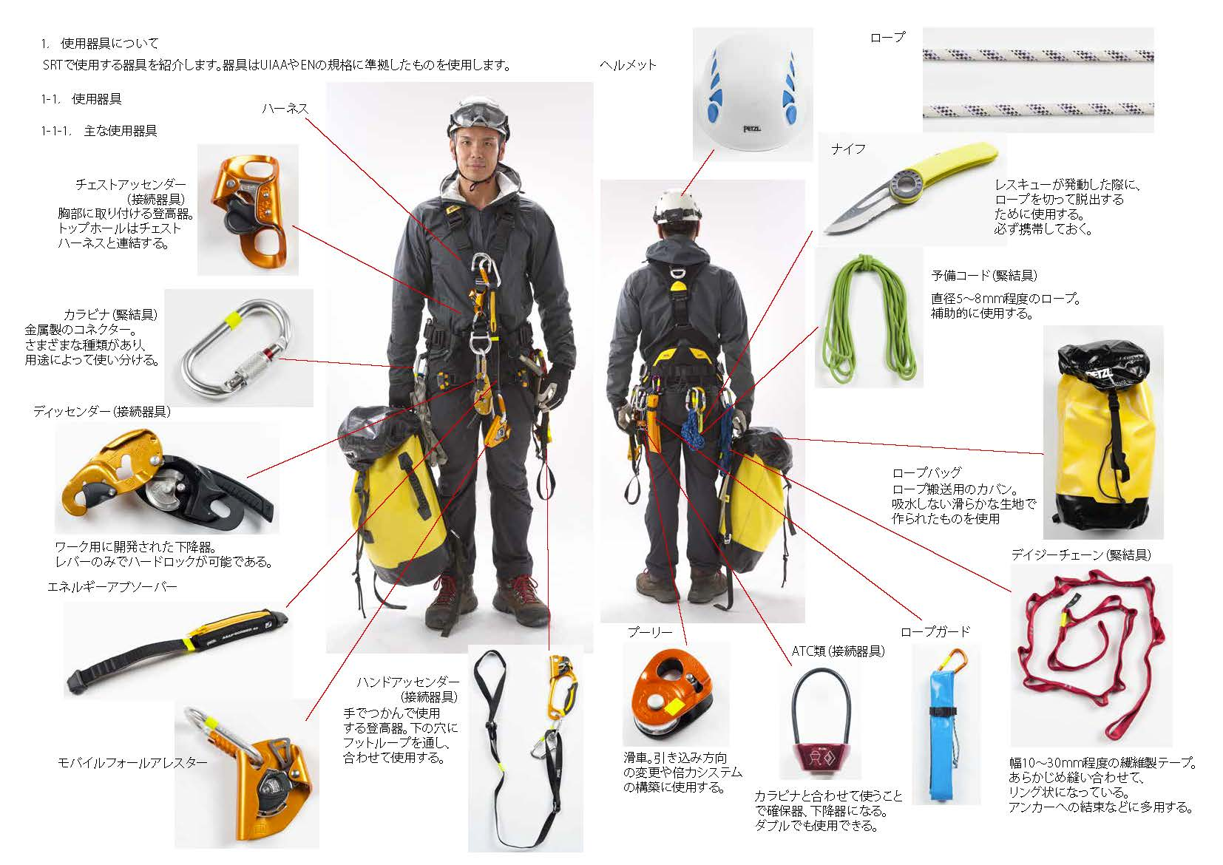
 | 1.調査目的
 |  |  |  |  |  |  |  |  |  |  |  |  |  |  |  |  |  |  | 3.作業開始 |  |  |  |  |  |  |  |  |  |  |  |  |  |  | 6.点検 |  |  | 6.装備、器材
 |  | 橋梁点検の専門技術者がロープアクセス技術を駆使した近接目視による点検を実施し、橋梁の現況と損傷箇所、程度を正確かつ詳細に把握すること |  |  |  |  |  |  |  |  |  |  |  |  |  |  |  |  |  | ・ロープアクセス調査員はロープアクセス装備と点検器材を装着（２０分程度） したうえで、所定の長さのロープを携行し、各自の担当する点検個所に移動 |  |  |  |  |  |  |  |  |  |  |  |  |  |  | ・任意の調査箇所に近接した後、点検を開始する ・損傷個所はチョークでマーキングを行った上、位置、サイズ、形状等を観察・記 録する ・重大損傷を発見した際には隊長に連絡し、隊長は現場監督員に報告する

 |  |  |  |  |  |  |  |  |  |  |  |  |  |  |  |  |  |  |  |  |  |  |  | 使用するロープの長さ： | 1 | 【 | 100 |  | ｍ | 】
 |  |  | 対象橋梁 |  |  |  | 橋梁名 | 【 | 阪神橋 |  |  |  |  |  |  | 】 |  |  |  |  |  |  |  |  | 2 | 【 | 25 |  | ｍ | 】
 |  |  |  |  |  |  | 橋梁形式 | 【 | 鋼単純合成鈑桁橋 |  |  |  |  |  |  | 】
 |  |  |  |  |  |  | 橋長 | 【 | 1985.0 |  | ｍ | 】 | 幅員 | 【 | 11.2 |  | ｍ | 】 | 4.支点設置 |  |  |  |  |  |  |  |  |  |  |  |  |  |  | 7.点検終了
 |  |  |  |  |  |  | 架橋位置 | 【 | 兵庫県西宮市甲子園町 |  |  |  |  |  |  | 】 |  |  |  | ・下降位置に到着次第、支点となる高欄・車両防護柵等に、仮荷重テストの上、 ロープを結束する ・つぎにロープに下降器をセットし、仮荷重テストで装備や支点が安全にセットさ れていることを最終確認する |  |  |  |  |  |  |  |  |  |  |  |  |  |  | ・1側線の点検が終了した後、ディビエーションを解除、回収しながらロープを登高 し支点に復帰する ・支点解除、回収した後に次の側線へ移動し、手順「4.支点設置」から繰り返す

ロープアクセス技術による橋梁点検 |  |  | ロープアクセス調査範囲 |  |  |  |  |  |  |  |  |  |  |  |  |  |  |  |  |  |  |  |  |  |  |  |  |  |  |  |  |  |  |  |  |  |  |  |  |  | 巻末資料
 |  |  |  |  |  |  | 上部工 | 【 | 全て（橋面を除く） |  |  |  |  |  |  | 】
 |  |  |  |  |  |  | 下部工 | 【 | 橋脚2基 |  |  |  |  |  |  | 】 |  |  |  |  |  |  |  | 本現場で使用する支点： | 1 | 【 | 高欄 |  |  |  | 】
調査計画書 |  |  |  |  |  |  |  |  |  |  |  |  |  |  |  |  |  |  |  |  |  |  |  |  | 2 | 【 | 検査路 |  |  |  | 】 |  |  |  |  |  |  |  |  |  | 【ロープアクセス技術安全管理指針】
 |  |  |  |  |  |  |  |  |  |  |  |  |  |  |  |  |  |  |  | 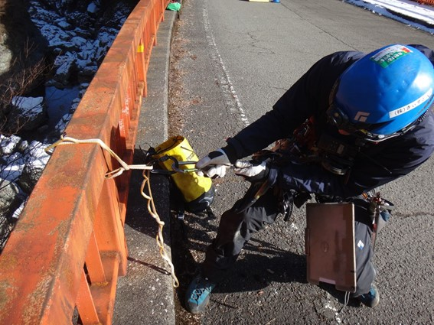 |  |  |  |  |  |  |  | 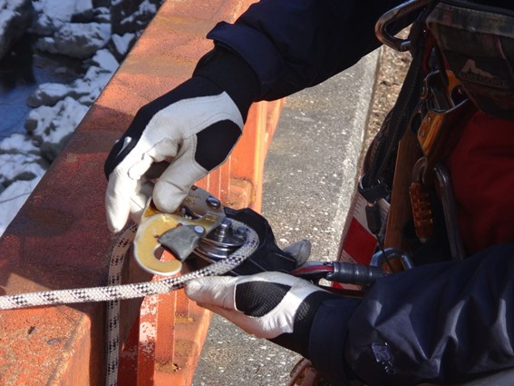
 | 2.作業体制
 |  |  |  |  |  |  |  |  |  |  |  |  |  |  |  |  |  |  |  |  |  |  |  |  |  |  |  |  |  |  |  |  | 4.点検結果まとめ |  |  |  |  |  |  |  | 【安全管理チェックシート】
 |  | 調査員は全員ロープアクセス調査技士資格所持者とする。 また、チーム構成員の半数は道路橋点検士とする。 万一のレスキュー体制を前提にチームを編成する（1チーム原則2名以上）。
 |  |  |  |  |  |  |  |  |  |  |  |  |  |  |  |  |  |  |  |  |  |  |  |  |  |  |  |  |  |  |  |  |  | 点検結果は種別（定期点検、緊急点検、第三者被害etc）に応じてとりまとめる。 損傷図には基本的に「橋梁定期点検要領（案）」（国土交通省）に則った損傷評価を記載する。

 |  |  |  | 隊長 | 【 | 吉田 義男 |  |  |  | （道路橋点検士） |  |  |  |  |  | 】
 |  |  |  | 隊員 | 【 | 真弓 明信 |  |  |  | （道路橋点検士） |  |  |  |  |  | 】 |  |  |  | 高欄に対する仮過重テストの様子 |  |  |  |  |  |  |  | 下降器へのロープセット状況
 |  |  |  |  | 【 | 掛布 雅之 |  |  |  | （道路橋点検士） |  |  |  |  |  | 】 |  |  |  |  |  |  |  |  |  |  |  |  |  |  |  |  | 5.安全管理
 |  |  |  |  | 【 | 岡田 彰布 |  |  |  | 0 |  |  |  |  |  | 】 |  |  | 5.下降開始
 |  |  |  |  | 【 | 平田 勝男 |  |  |  | 0 |  |  |  |  |  | 】 |  |  |  | ・ロープに体重を預け、後ろ向きに、慎重に下降開始する ・地覆にロープが直接こすれないよう、ロープガードを使ってロープを保護する ・擦過が予想される箇所にはディビエーションを設ける等、ロープ技術を駆使し安 全には万全を期す |  |  |  |  |  |  |  |  |  |  |  |  |  | 安全管理は「ロープアクセス技術安全管理指針（ロープアクセス技術協会）」に則って行い、「安全管理チェックリスト」により管理する。 また、天候等による中止判断は隊長が行う。 が、点検員各員の意見も尊重される。 隊長への妄信は禁止する。
 |  |  |  |  | 【 | 木戸 克彦 |  |  |  | 0 |  |  |  |  |  | 】

 | 3.作業手順 |  |  |  |  |  |  |  |  |  |  |  |  |  |  |  |  |  |  | 本現場での擦過予想箇所と擦過防止措置：
株式会社きぃすとん |  |  |  |  |  |  |  |  |  |  |  |  |  |  |  |  |  |  |  |  |  | 擦過予想箇所 |  |  |  |  |  |  | 擦過防止措置 |  |  |  |  | 本現場で予想される危険と対策
 |  | 1.準備 |  |  |  |  |  |  |  |  |  |  |  |  |  |  |  |  |  |  | 1. | 【 | 地覆 |  |  |  | 】 | 【 | ロープガード |  |  | 】 |  | 予測される危険 |  | それに対する対策
 |  |  | ・事前に社内にて打合せを行い、点検内容の確認と周知を行う |  |  |  |  |  |  |  |  |  |  |  |  |  |  |  |  |  | 2. | 【 | 主桁下フランジ |  |  |  | 】 | 【 | ディビエーション |  |  | 】 |  | 第三者被害 |  | ・第三者の立ち入り阻止
 |  |  | ・各自の現場での配置、役割の確認と周知を行う |  |  |  |  |  |  |  |  |  |  |  |  |  |  |  |  |  | 3. | 【 | 橋脚梁部 |  |  |  | 】 | 【 | ロープガード |  |  | 】 |  | 墜落 |  | ・自己確保を確実にとる
 |  |  | ・ロープアクセス装備、調査道具の準備と安全チェックを行う |  |  |  |  |  |  |  |  |  |  |  |  |  |  |  |  | 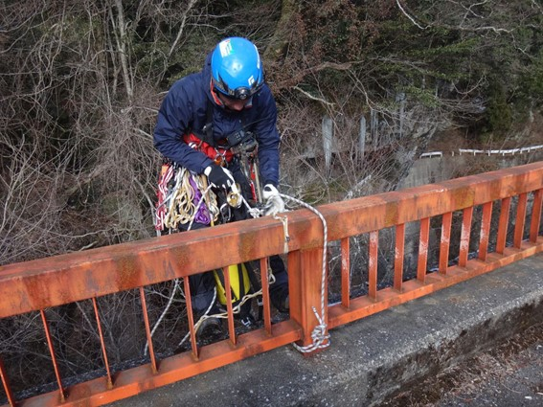 |  |  |  |  |  |  |  | 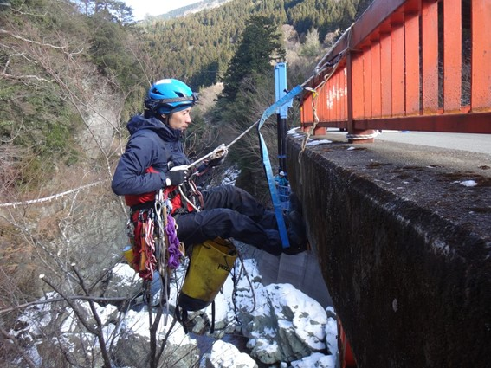 |  |  |  |  |  |  |  | ・ロープ作業中は基本2点以上確保点を設ける
 |  |  | →安全管理の詳細は後述の「5安全管理」を参照 |  |  |  |  |  |  |  |  |  |  |  |  |  |  |  |  |  |  |  |  |  |  |  |  |  |  |  |  |  |  | ロープの切断 |  | ・ロープの擦れ部分にはロープガードを使用すること
 |  |  | →装備、道具の詳細は後述の「6.装備、器材」を参照 |  |  |  |  |  |  |  |  |  |  |  |  |  |  |  |  |  |  |  |  |  |  |  |  |  |  |  |  |  |  |  |  | ・ロープ使用前にロープチェックを行う
 |  |  |  |  |  |  |  |  |  |  |  |  |  |  |  |  |  |  |  |  |  |  |  |  |  |  |  |  |  |  |  |  |  | 支点の脱落 |  | ・仮荷重テストを行ってから支点を使用する |  | 【調査道具】
 |  | 2.現場への乗り込み |  |  |  |  |  |  |  |  |  |  |  |  |  |  |  |  |  |  |  |  |  |  |  |  |  |  |  |  |  |  |  |  |  | ・最低2点以上支点を設け、脱落の際に補完できる支点構築を行う |  |  | ・カメラ（予備機） | ・チョーク
 |  |  | ・車両運転者は無理のない走行を。 運転中のスマホ操作、通話は厳禁！ |  |  |  |  |  |  |  |  |  |  |  |  |  |  |  |  |  |  |  |  |  |  |  |  |  |  |  |  |  |  |  |  | ・アンカー打設を確実に行う |  |  | ・筆記具 | ・ノギス
 |  |  | ・現場到着後、最終打合せ。 点検の目的を再確認し、意思統一をはかる |  |  |  |  |  |  |  |  |  |  |  |  |  |  |  |  |  |  |  |  |  |  |  |  |  |  |  |  |  |  | 蜂など危険生物 |  | ・ポイズンリムーバーを携帯すること |  |  | ・野帳携帯用バインダー | ・巻尺
 |  |  | ・作業範囲下方の進入者防止を確認する |  |  |  |  |  |  |  |  |  |  |  |  |  |  |  |  |  |  |  |  |  |  |  |  |  |  |  |  |  |  |  |  |  |  |  | ・クラックスケール（0.1mm記載） | ・ヘッドライト
 |  |  | ・最後に各自の無線機の作動チェックを行う |  |  |  |  |  |  |  |  |  |  |  |  |  |  |  |  | 高欄を乗越え下降開始 |  |  |  |  |  |  |  | ロープガード設置状況 |  |  |  |  |  |  |  |  |  |  | ・伸縮赤白ポール（2ｍ） | ・無線機

